2022成果物
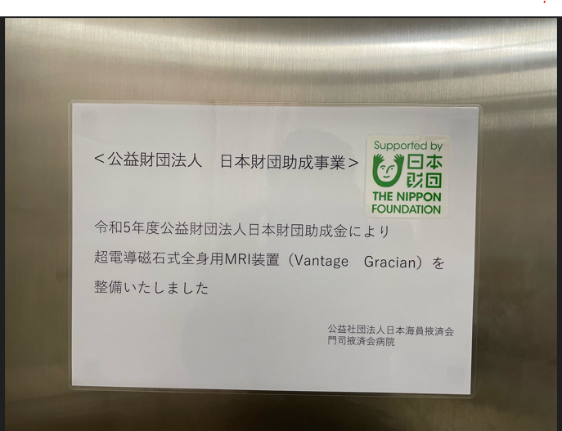
大阪掖済会病院（多項目自動血球分析装置） | 長崎掖済会病院（内視鏡システム）

○機器本体 | ○機器本体
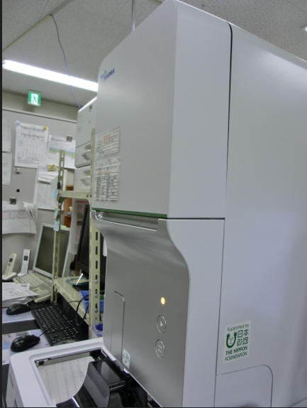
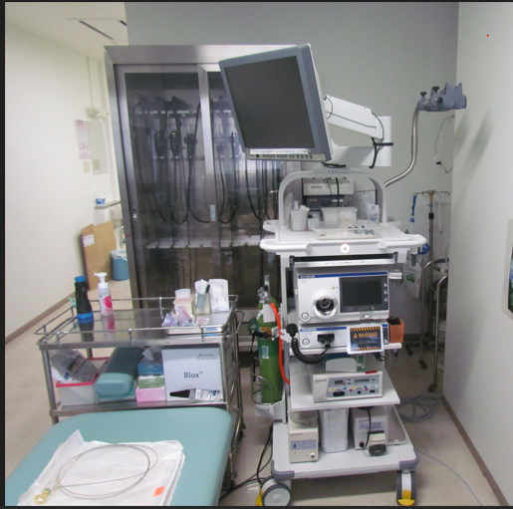

 | ○施設内掲示
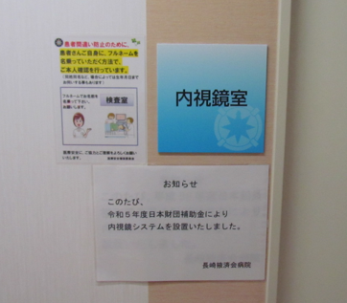

門司掖済会病院（超電導磁石式全身用MRI装置）

○機器本体
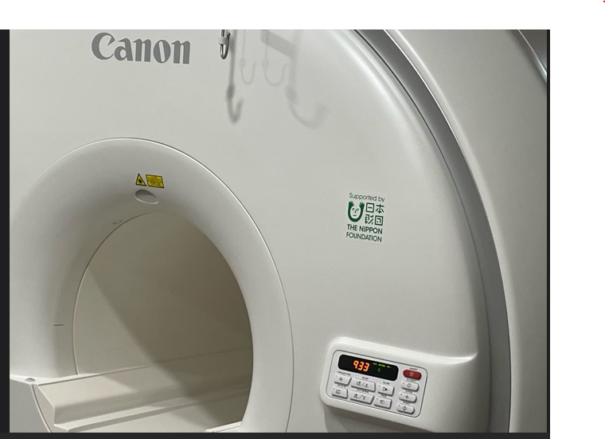

○施設内掲示

